Landscape
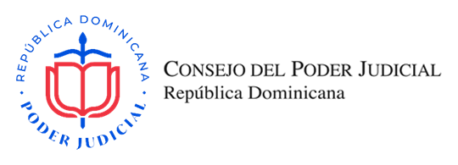
OFERTA ECONÓMICA

SNCC.F.033-OFERTA ECONÓMICA

Título del Proceso: |  | ADQUISICIÓN DE ACCESORIOS PARA APARATOS MÓVILES DE SERVIDORES JUDICIALES (DECLARADO DESIERTO CSM-2022-274) |  |  |  |  | No. Expediente: |  | CSM-2022-330
Nombre del Oferente: |  |  |  |  |  |  | RNC/Cédula:
Fecha: |  |  |  |  |  |  | RPE:

Ítem No. | Descripción del Bien, Servicio y Obra |  | Marca y Modelo | Unidad de Medida | Cantidad | Precio Unitario | ITBIS % | ITBIS RD$ | Precio Unitario Final | Precio Total

1 | CARGADOR RÁPIDO USB C A LIGHTNING DE 20 W ESPECIFICACIONES: * CERTIFICACIÓN ETL. * CARGADOR ORIGINAL DE 20 W TIPO C PARA IPHONE 12 Y 13. * BLOQUE DE CARGA RÁPIDA SEGURO Y EFICIENTE * COLOR: BLANCO * GARANTÍA: 3 MESES. |  |  | UND | 17 |  | 18% | RD$- | RD$- | RD$-
2 | COVER COMPATIBLE IPHONE DE GRADO MILITAR ESPECIFICACIONES: * COMPATIBLE CON CARGA INALÁMBRICA. * COMPATIBLE CON IPHONE 12. * PROTECCIÓN CONTRA CAÍDAS DE HASTA 6.6 FT PARA UNA PROTECCIÓN EFICAZ CONTRA ARAÑAZOS, GOLPES, CAÍDAS Y CAÍDAS ACCIDENTALES. * BISELES ELEVADOS. * COLOR: NEGRO * GARANTÍA: 1 MES. |  |  | UND | 17 |  | 18% | RD$- | RD$- | RD$-
3 | PROTECTOR DE PANTALLA DE VIDRIO TEMPLADO ESPECIFICACIONES: * COMPATIBLE CON IPHONE 12. 99.99% HD TRANSPARENTE. * COBERTURA COMPLETA. * INASTILLABLE, DUREZA 9H, SIN BURBUJAS, ANTIHUELLAS, ANTI ARAÑAZOS, SENSIBILIDAD TÁCTIL. * TAMAÑO DE PANTALLA 6.1 PULGADAS. * GARANTÍA: 1 MES. |  |  | UND | 17 |  | 18% | RD$- | RD$- | RD$-
SUBTOTAL |  |  |  |  |  |  |  |  | RD$-
TOTAL ITBIS |  |  |  |  |  |  |  |  | RD$-

VALOR DE LA OFERTA EN LETRAS (DEBE CONTENER LOS IMPUESTOS INCLUIDOS) |  |  |  |  |  |  | VALOR DE LA OFERTA EN NÚMEROS EN RD$ |  | RD$-

Nombre del representante legal y fecha |  |  |  |  |  |  | Firma y Sello

